상품제안서
빅 바람꽃 장바구니(BIG SIZE) | 상품코드: S26274

 |  |  |  |  |  |  | 02-713-8555 | www.synergygift.co.kr
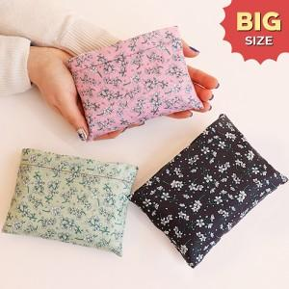

【상세/제작정보】 | ★주머니에만 인쇄가능합니다

【인쇄/포장옵션】 | 실크 / OPP(비닐)

【공급단가】 | 수량 | 100~ | 300~ | 500~ | 1,000~ | 3,000~
*VAT별도 | 단가 | 3,250원 | 3,070원 | 2,920원 | 2,850원 | 2,800원

【상품 URL】 | https://www.synergygift.co.kr:443/src/goods_detail.php?gdno=26274

